Test Bed
Pregunta | Respuesta IA Imagen | Respuesta | Si la respuesta no fue correcta, ¿cuál fue el error? | Notas de evaluación (vs. base de conocimiento)
¿Me puedes dar información general sobre el Toyota Corolla? | 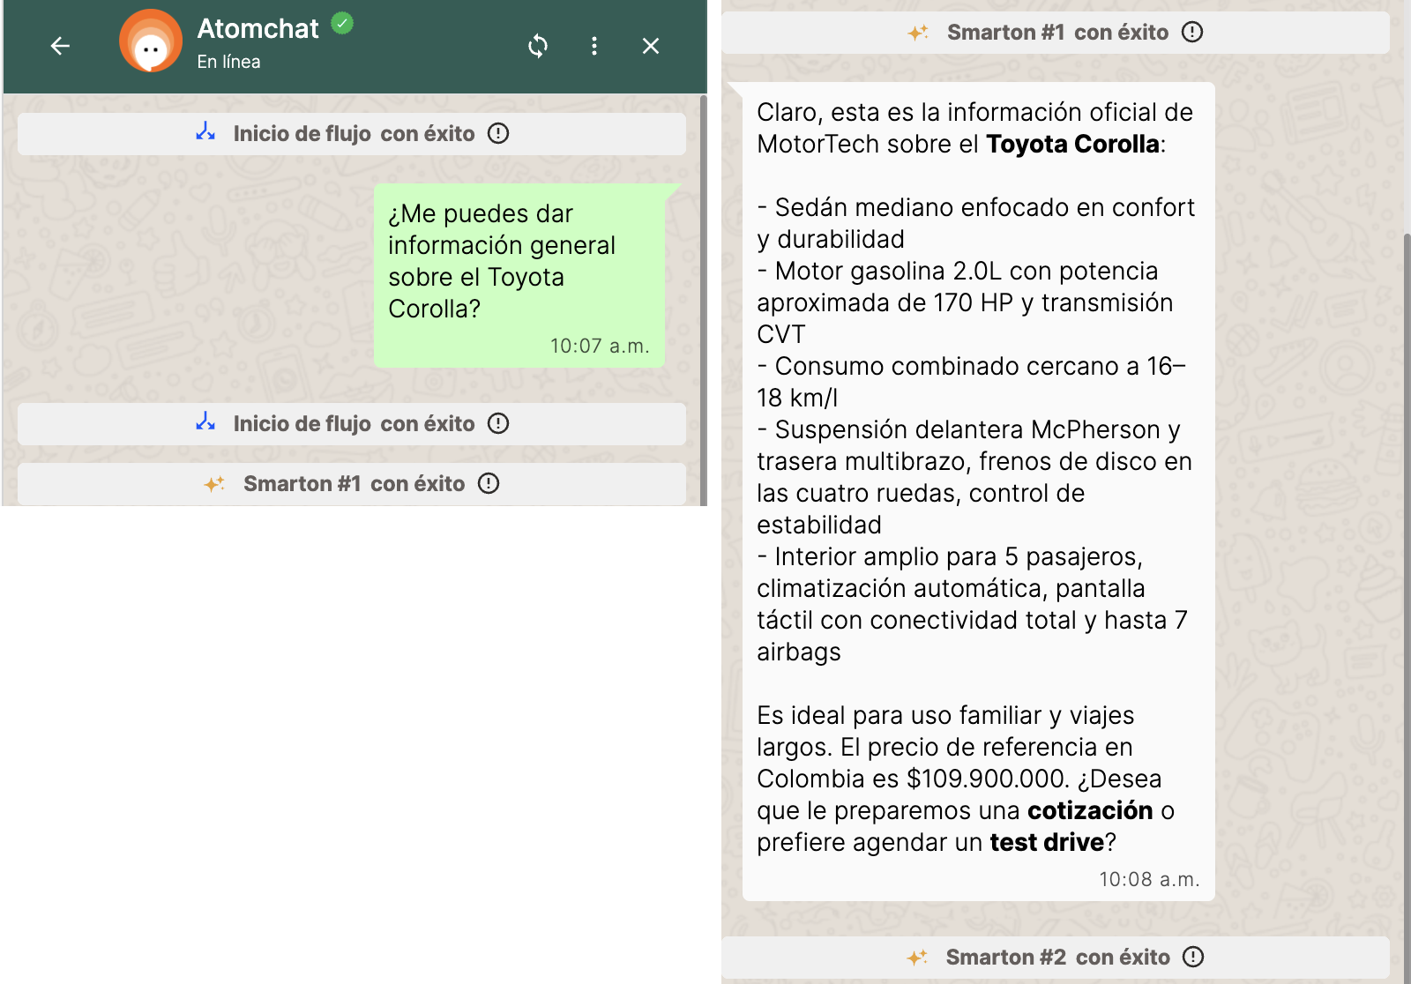 | Correcta |  | Versión final congelada. Coincide 100% con la base: sedán mediano, confort y durabilidad; gasolina 2.0L ~170 HP; CVT; 16–18 km/l; McPherson/multibrazo; frenos de disco 4 ruedas; control de estabilidad; 5 pasajeros; climatización automática; pantalla táctil; hasta 7 airbags; uso familiar y viajes largos; $109.900.000. Usa "información oficial de MotorTech", sin comillas. Cierra con la oferta de cotización/test drive sin disparar la captura.
¿Qué información me puedes compartir sobre la Toyota Hilux? | 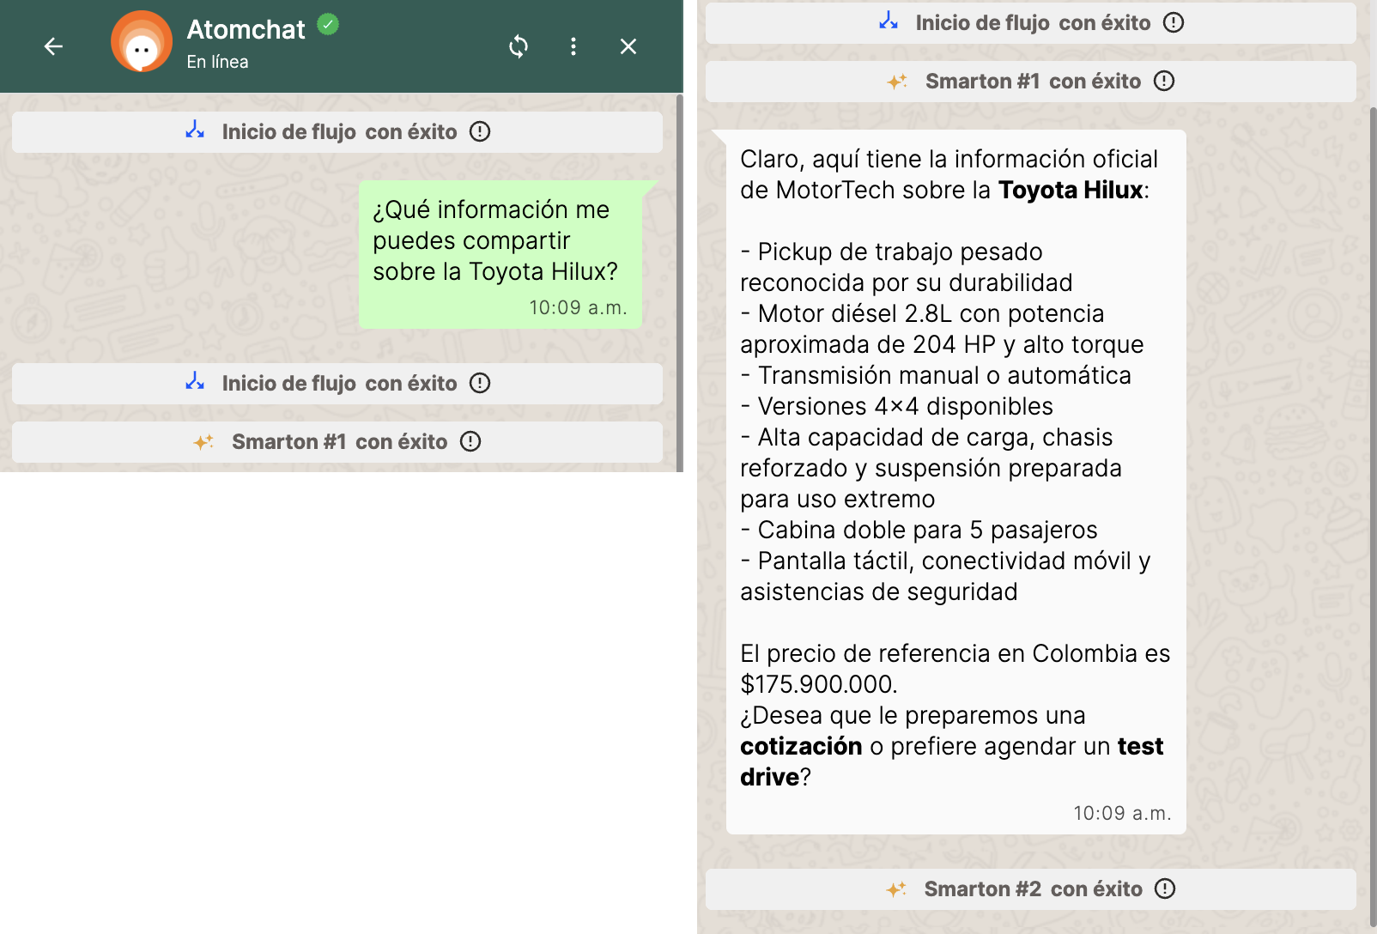 | Correcta |  | Versión final congelada. Coincide 100% con la base, sin inferencias adicionales: pickup de trabajo pesado reconocida por su durabilidad; diésel 2.8L ~204 HP y alto torque; manual o automática; versiones 4x4; alta capacidad de carga (sin cifra), chasis reforzado, suspensión para uso extremo; cabina doble 5 pasajeros; pantalla táctil, conectividad móvil, asistencias de seguridad; $175.900.000. Usa "información oficial de MotorTech". Oferta al cierre sin disparar captura.
¿Me puedes contar las principales características del Toyota Corolla Cross? | 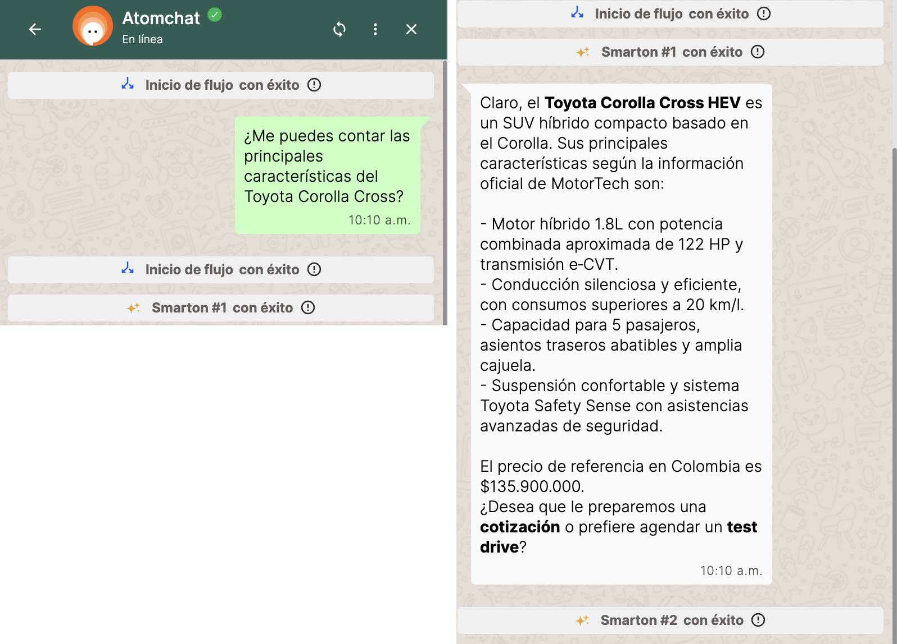 | Correcta |  | Versión final congelada. Nombra explícitamente "Corolla Cross HEV" (equivalencia resuelta). Coincide 100% con la base: SUV híbrido compacto basado en Corolla; híbrido 1.8L ~122 HP combinados; e-CVT; conducción silenciosa y eficiente, >20 km/l; 5 pasajeros; asientos traseros abatibles; amplia cajuela; suspensión confortable; Toyota Safety Sense; $135.900.000. Sin inferencias. Oferta al cierre sin disparar captura.
¿Qué tipo de vehículo es el Toyota Yaris y para qué uso está pensado? | 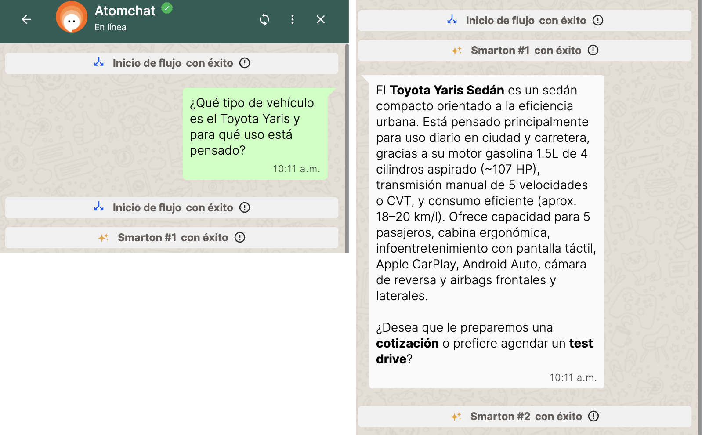 | Correcta |  | Versión final congelada. Yaris → "Toyota Yaris Sedán" (explícito, sin confundir con Yaris Cross). Tipo: sedán compacto orientado a eficiencia urbana ✓. Uso: "uso diario en ciudad y carretera" ✓ textual. Soporte 100% de la base: 1.5L 4 cil. aspirado ~107 HP; manual 5 vel. o CVT; aprox. 18–20 km/l; 5 pasajeros; cabina ergonómica; pantalla táctil, Apple CarPlay, Android Auto, cámara de reversa; airbags frontales y laterales. Sin inferencias externas.
¿Cuál es la información general del Toyota Yaris Cross? | 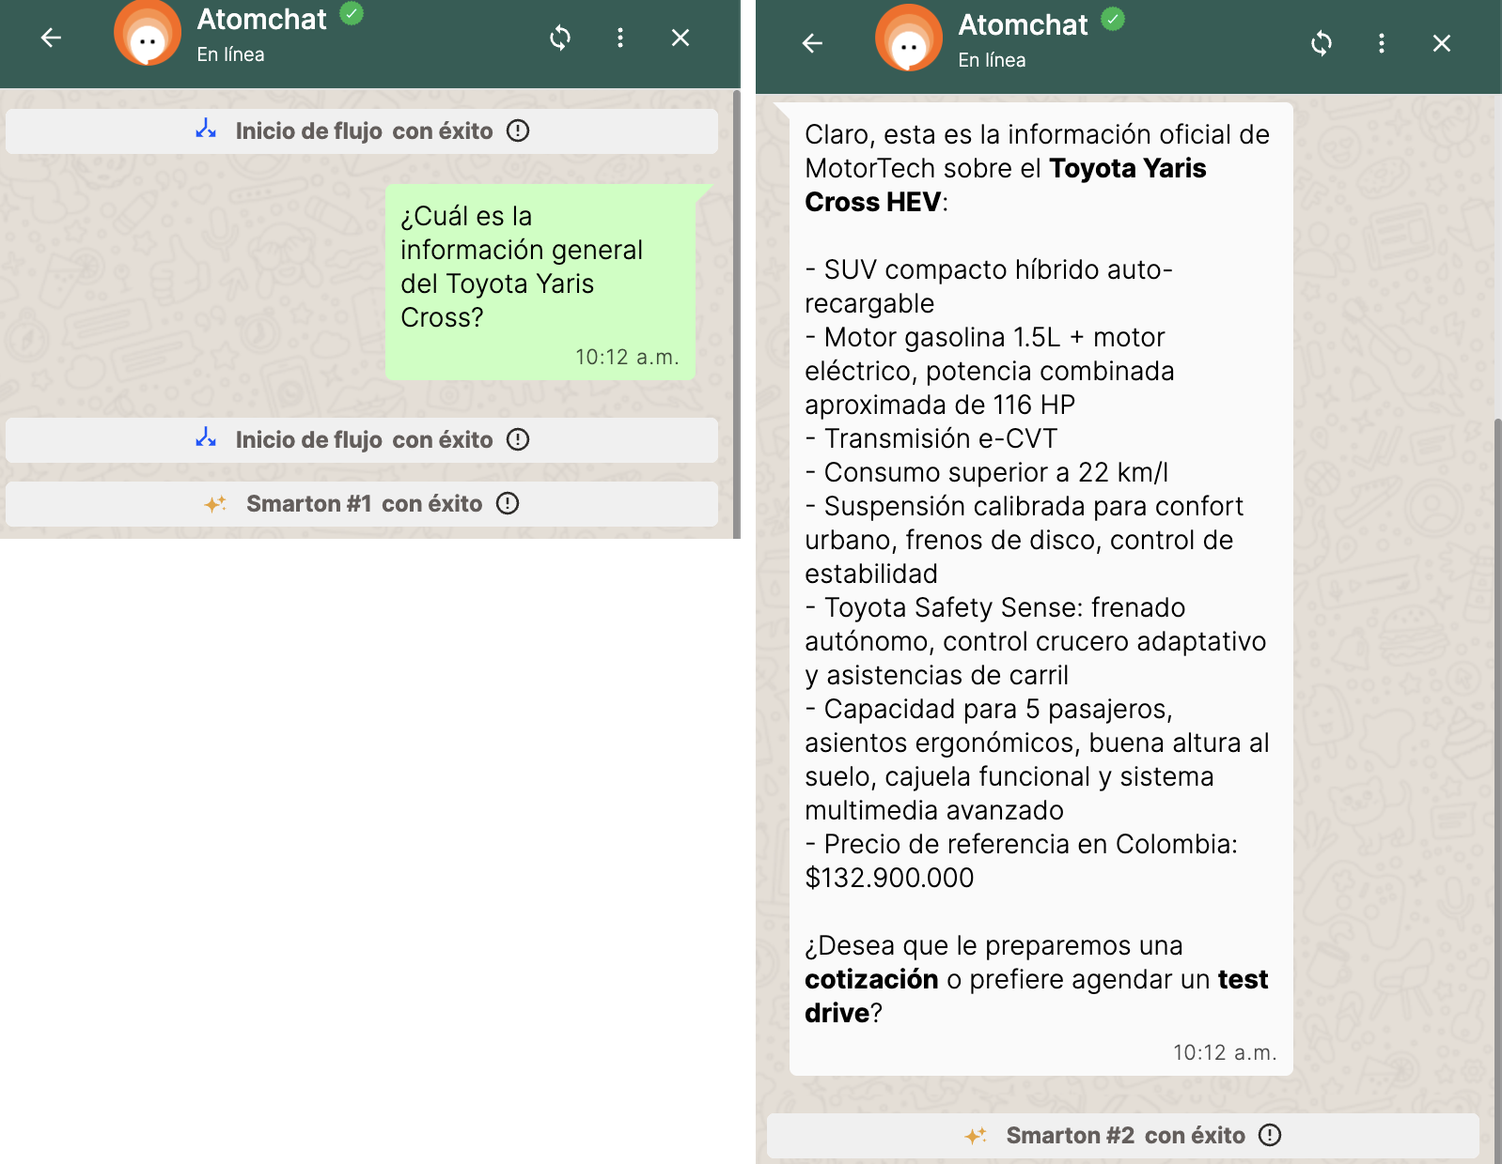 | Correcta |  | Versión final congelada. Yaris Cross → "Toyota Yaris Cross HEV" (sin mezclar con el Sedán). Coincide 100% con la base: SUV compacto híbrido auto-recargable; 1.5L gasolina + eléctrico ~116 HP combinados; e-CVT; >22 km/l; suspensión confort urbano, frenos de disco, control de estabilidad; Toyota Safety Sense (frenado autónomo, crucero adaptativo, carril); 5 pasajeros, asientos ergonómicos, buena altura al suelo, cajuela funcional, multimedia avanzado; $132.900.000. Oferta al cierre sin disparar captura.
¿Qué tipo de motor tiene el Toyota Corolla? | 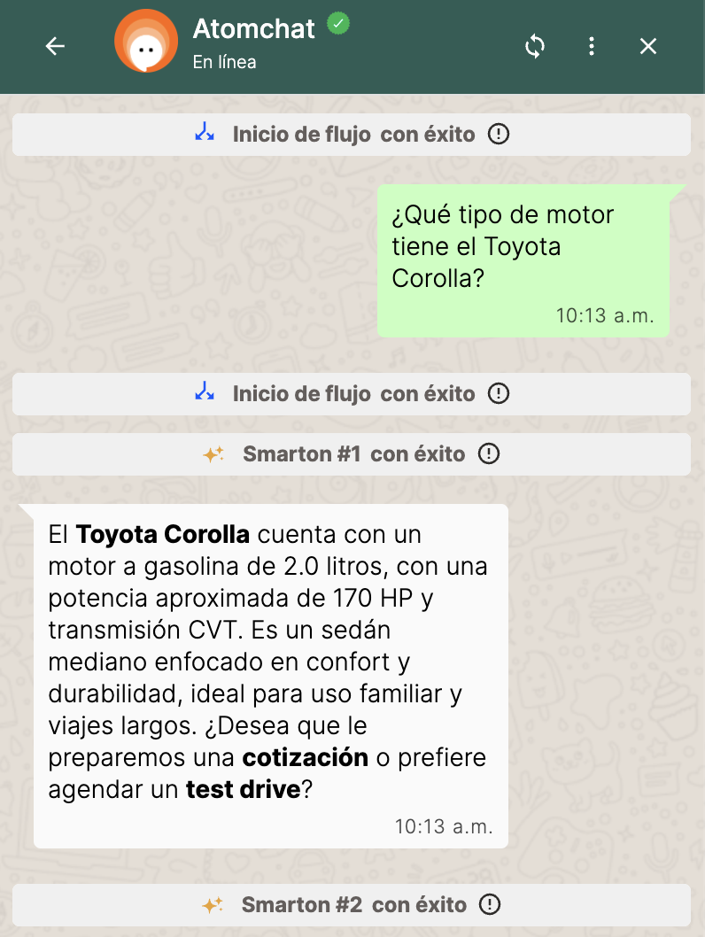 | Correcta |  | Versión final congelada. Dato puntual respondido primero y correcto: gasolina 2.0L, ~170 HP, CVT. Contexto breve textual de la base (sedán mediano, confort y durabilidad, uso familiar y viajes largos). No lo confunde con el 1.8L híbrido del Corolla Cross HEV. Oferta al cierre sin disparar captura.
¿Cuál es la capacidad de carga de la Toyota Hilux? | 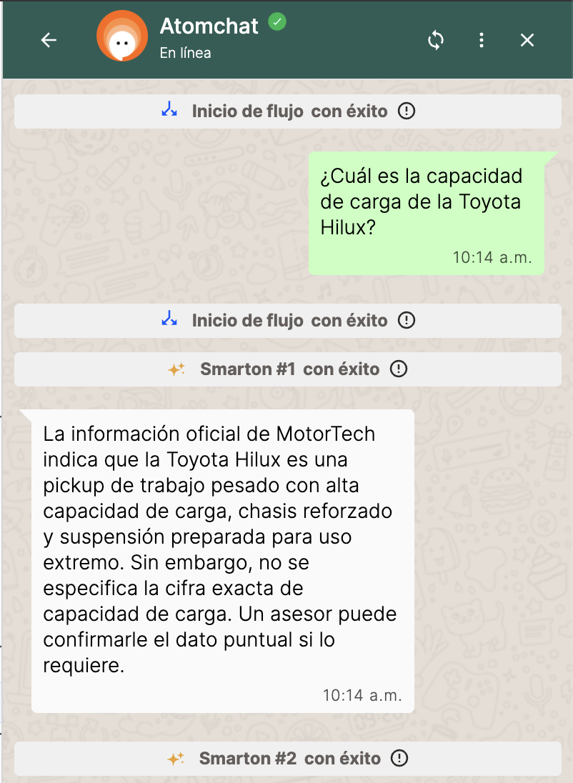 | Correcta |  | Versión final congelada. Respuesta ideal a la trampa de alucinación: comunica lo que SÍ dice la información oficial (pickup de trabajo pesado, alta capacidad de carga, chasis reforzado, suspensión para uso extremo) y aclara que la cifra exacta no está especificada, derivando a un asesor. No inventa kg/toneladas. Sin jerga interna ni comillas. No ofrece cotización porque es un dato puntual (coherente con la regla: oferta solo tras información general o precio).
¿Qué características de desempeño y potencia ofrece la Toyota Hilux? | 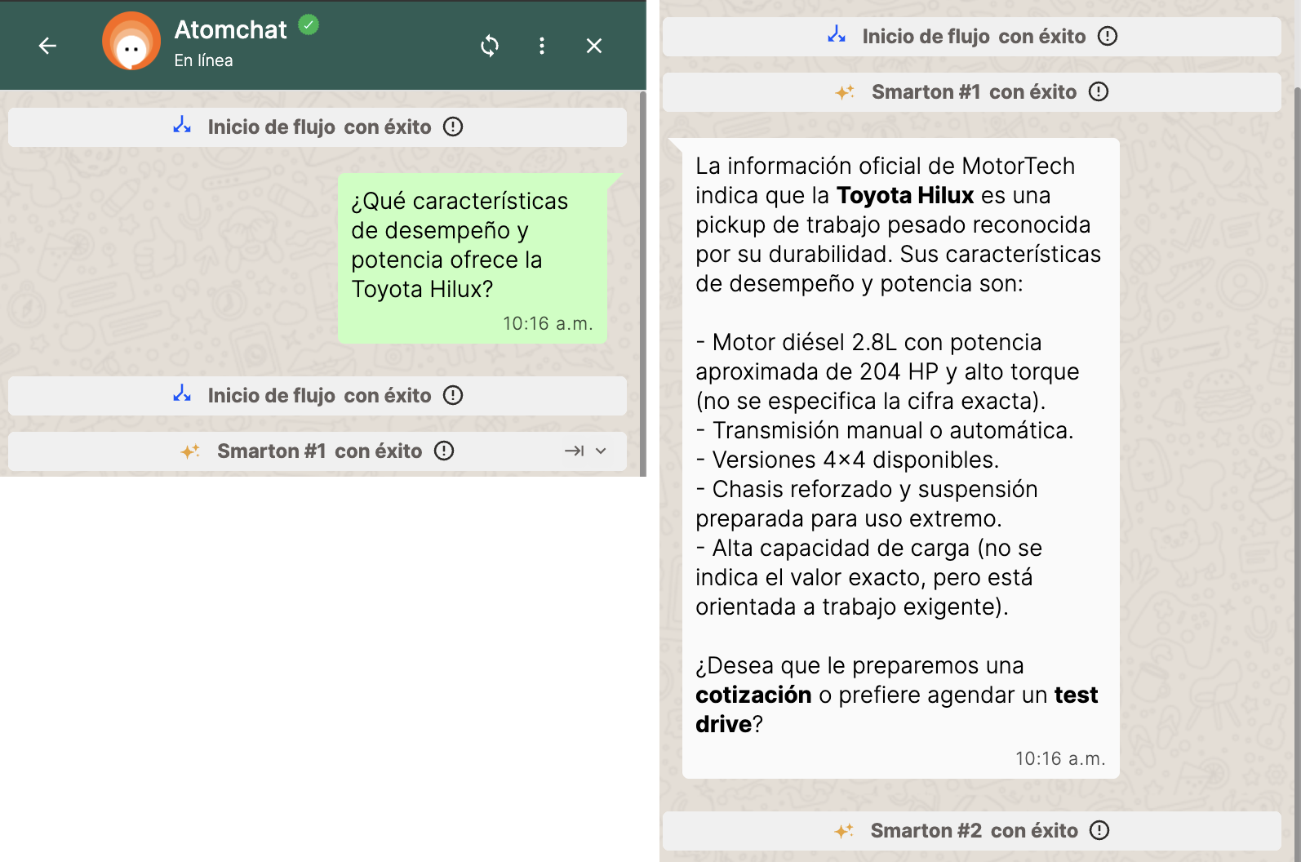 | Correcta |  | Versión final congelada. Coincide con la base: pickup de trabajo pesado y durabilidad; diésel 2.8L ~204 HP y alto torque (aclara que no se especifica la cifra, no inventa Nm); manual o automática; 4x4; chasis reforzado y suspensión para uso extremo; alta capacidad de carga sin valor exacto. Sin jerga interna ni comillas (problema de la v3 resuelto) y sin la aclaración duplicada de la v4. "Orientada a trabajo exigente" parafrasea "trabajo pesado".
¿Qué nivel de equipamiento e infoentretenimiento ofrece el Toyota Yaris? | 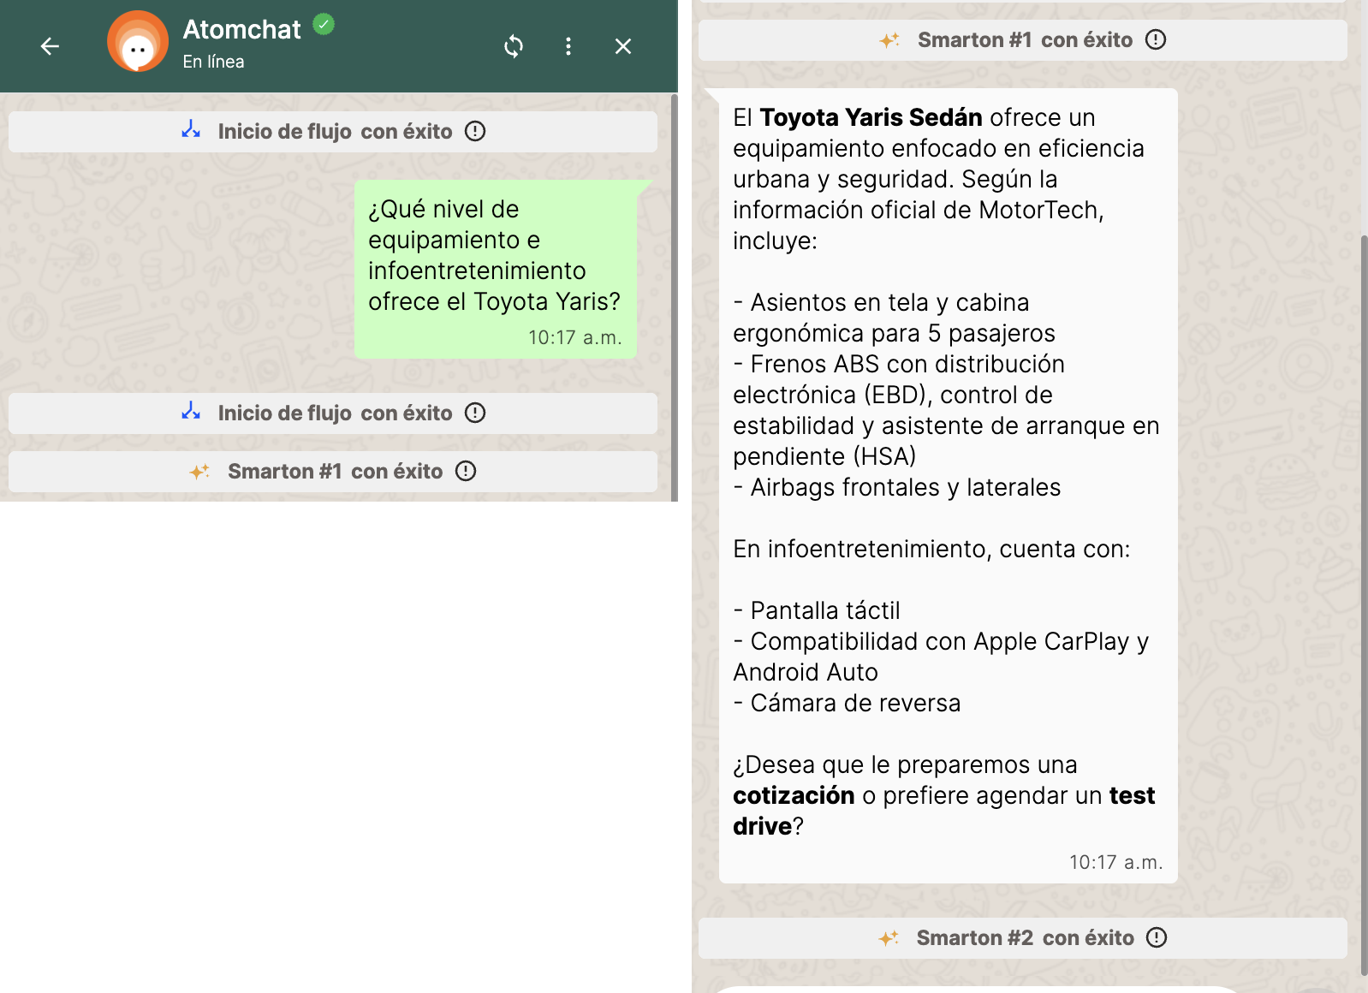 | Correcta |  | Versión final congelada. Yaris → "Toyota Yaris Sedán". Separa equipamiento e infoentretenimiento, todo de la base: asientos en tela, cabina ergonómica, 5 pasajeros; ABS+EBD, control de estabilidad, HSA; airbags frontales y laterales / pantalla táctil, Apple CarPlay, Android Auto, cámara de reversa. No agrega Toyota Safety Sense (del Yaris Cross) ni equipamiento inexistente. Oferta al cierre sin disparar captura.
¿Para qué tipo de uso o perfil de cliente está recomendada la Toyota Corolla Cross? | 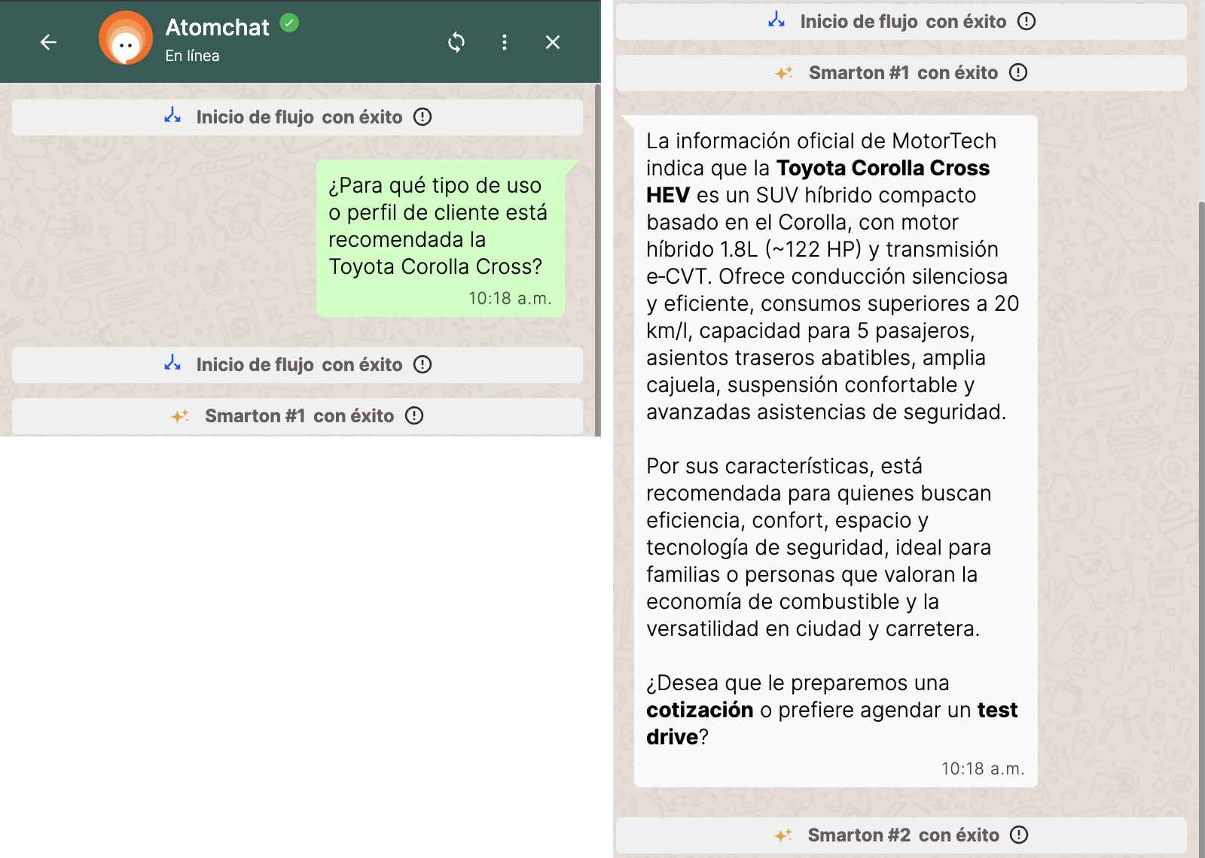 | Correcta |  | Versión final congelada. Separa correctamente los datos oficiales (SUV híbrido compacto basado en Corolla, 1.8L ~122 HP, e-CVT, silencioso y eficiente, >20 km/l, 5 pasajeros, asientos abatibles, amplia cajuela, suspensión confortable, asistencias de seguridad) de la deducción, que introduce con "Por sus características, está recomendada para…". Perfil sustentado solo en esos datos (eficiencia, confort, espacio, seguridad; familias; ciudad y carretera). Sin usos inventados. Resuelve la observación de la versión anterior (atribuía la recomendación a la información oficial).

Total de Pruebas: | 10
Total Correctas: | 10
Precisión (%): | 100.00%

Meta: ≥ 90% (máx. 1 respuesta incorrecta de 10). Capturas tomadas del Simulador de ATOM (inicio: Inicio de flujo). Evaluación contra "Base Conocimiento MotorTech.xlsx".

Pruebas de conversación
Caso | Conversación | Resultado esperado | Resultado obtenido | Evidencia (captura) | Resultado
A | Quiero cotizar la Hilux | [PRUEBA] Ruta CAPTURA COMERCIAL | Smarton #1 → Smarton #2 → sale por COTIZ_TESTDRIVE → [PRUEBA] Ruta CAPTURA COMERCIAL | 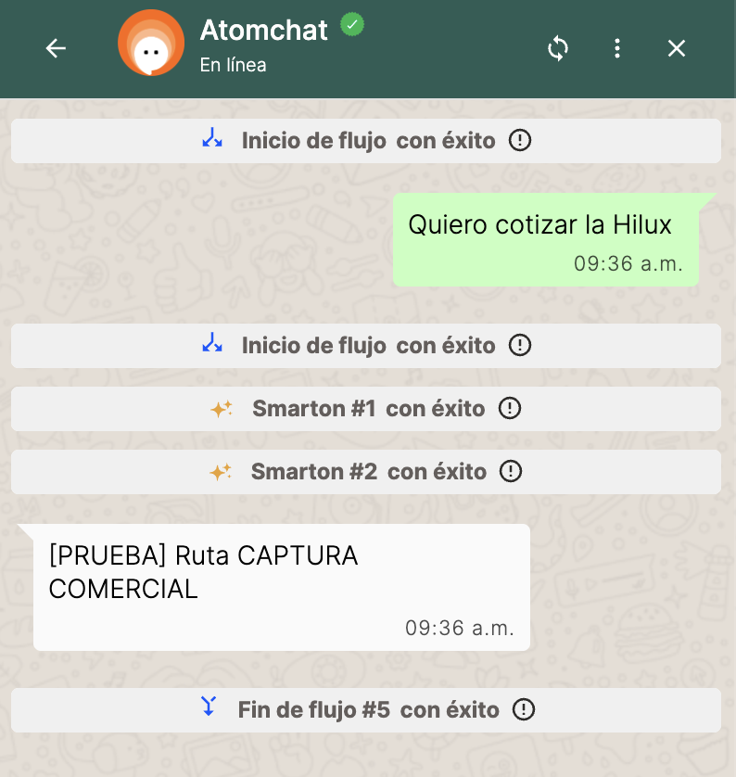 | Correcta
B | ¿Puedo hacer una prueba de manejo del Corolla? | [PRUEBA] Ruta CAPTURA COMERCIAL | Smarton #1 (VENTAS) → Smarton #2 → sale por COTIZ_TESTDRIVE en el primer mensaje, reconociendo "prueba de manejo" como test drive | 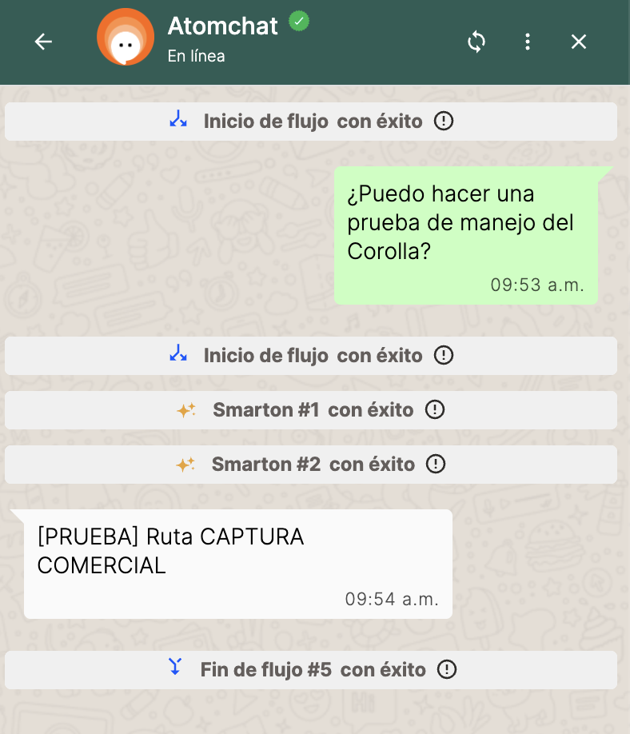 | Correcta
C (iter. 1) | Cuénteme de la Fortuner → "Sí, me interesa" | [PRUEBA] Ruta CAPTURA COMERCIAL | No dispara la intención de salida. El Smarton #2 improvisa: "Un asesor de MotorTech se comunicará con usted…" y sigue conversando. | 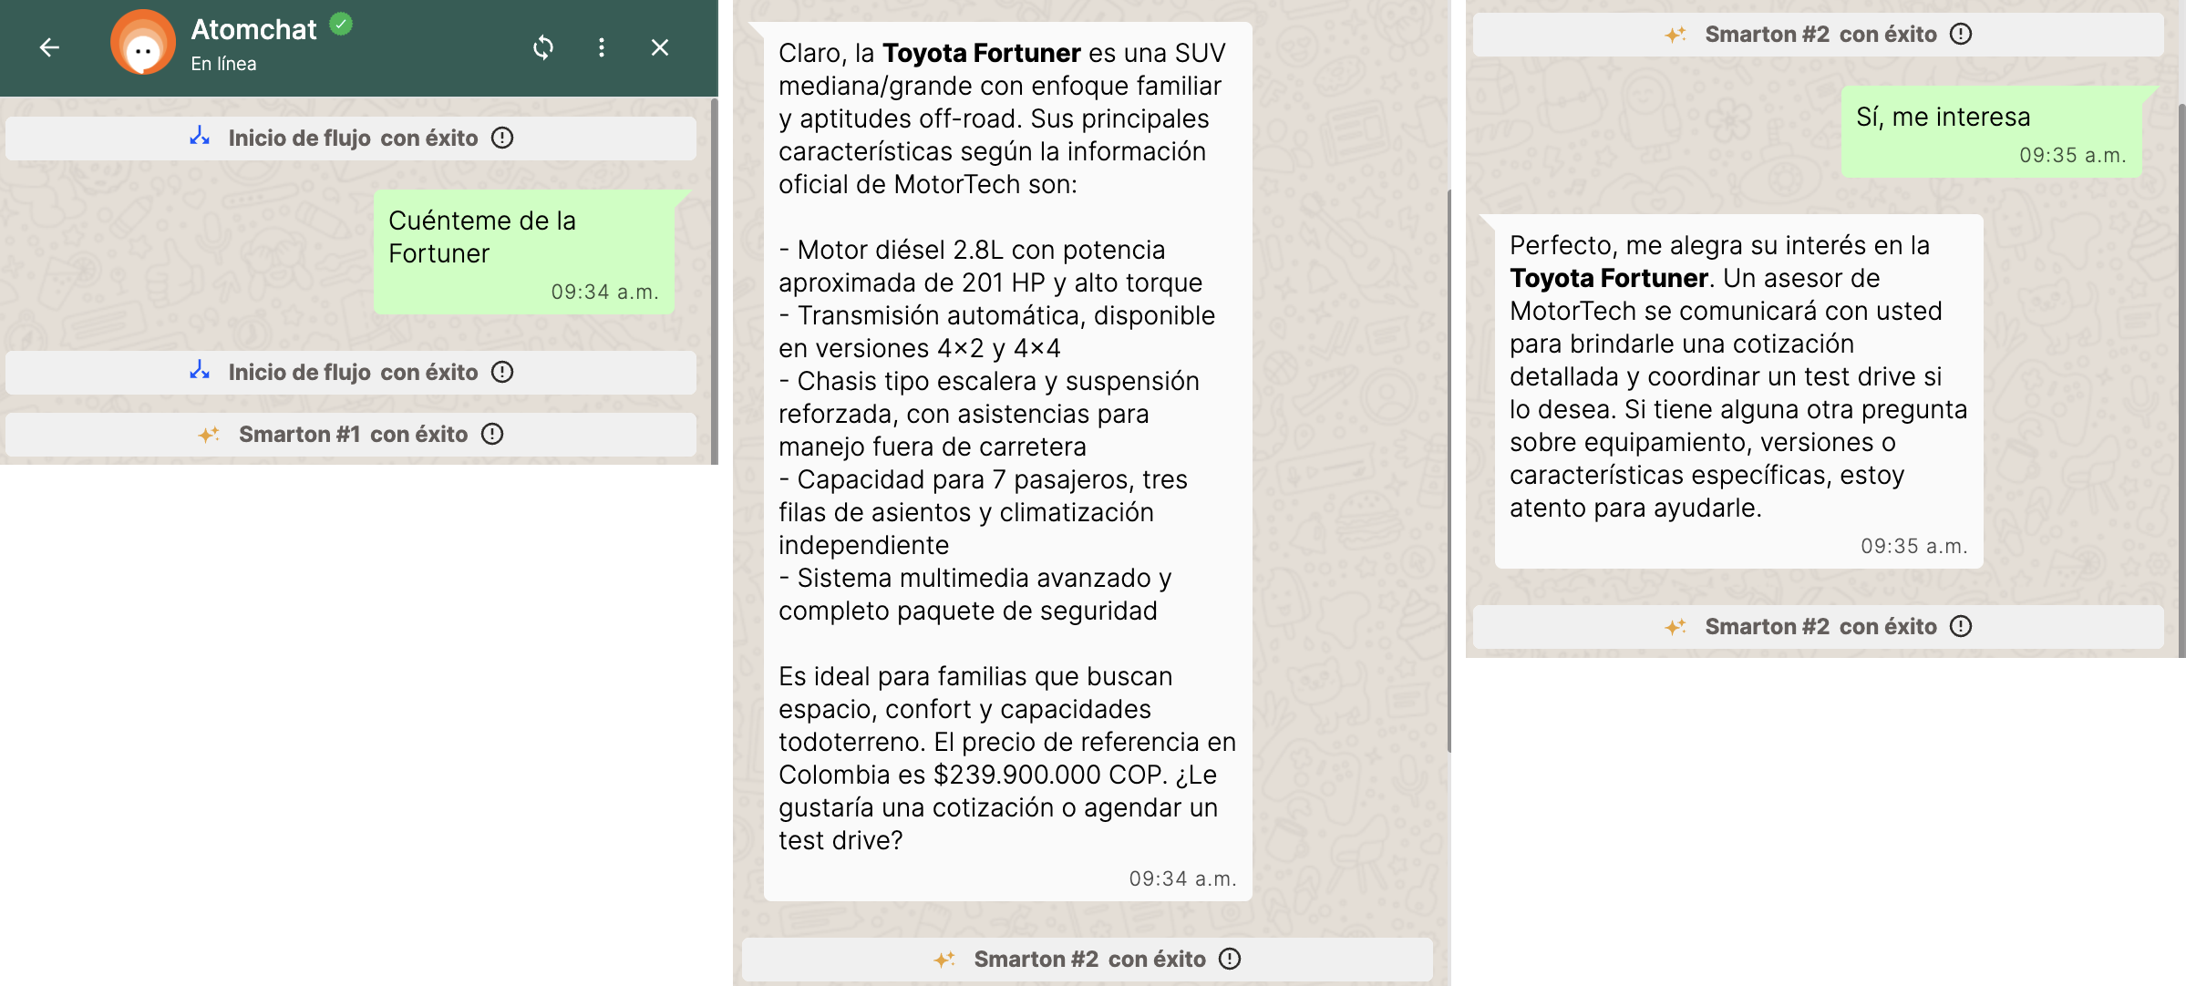 | Incorrecta
C (final) | Cuénteme de la Fortuner → "Sí, me interesa" → "La cotización" | Oferta siempre al cierre; si acepta ambiguo, pregunta cuál; luego [PRUEBA] Ruta CAPTURA COMERCIAL | Datos Fortuner correctos + oferta al cierre → "¿Prefiere la cotización o el test drive?" (sin prometer contacto) → sale por COTIZ_TESTDRIVE a [PRUEBA] Ruta CAPTURA COMERCIAL | 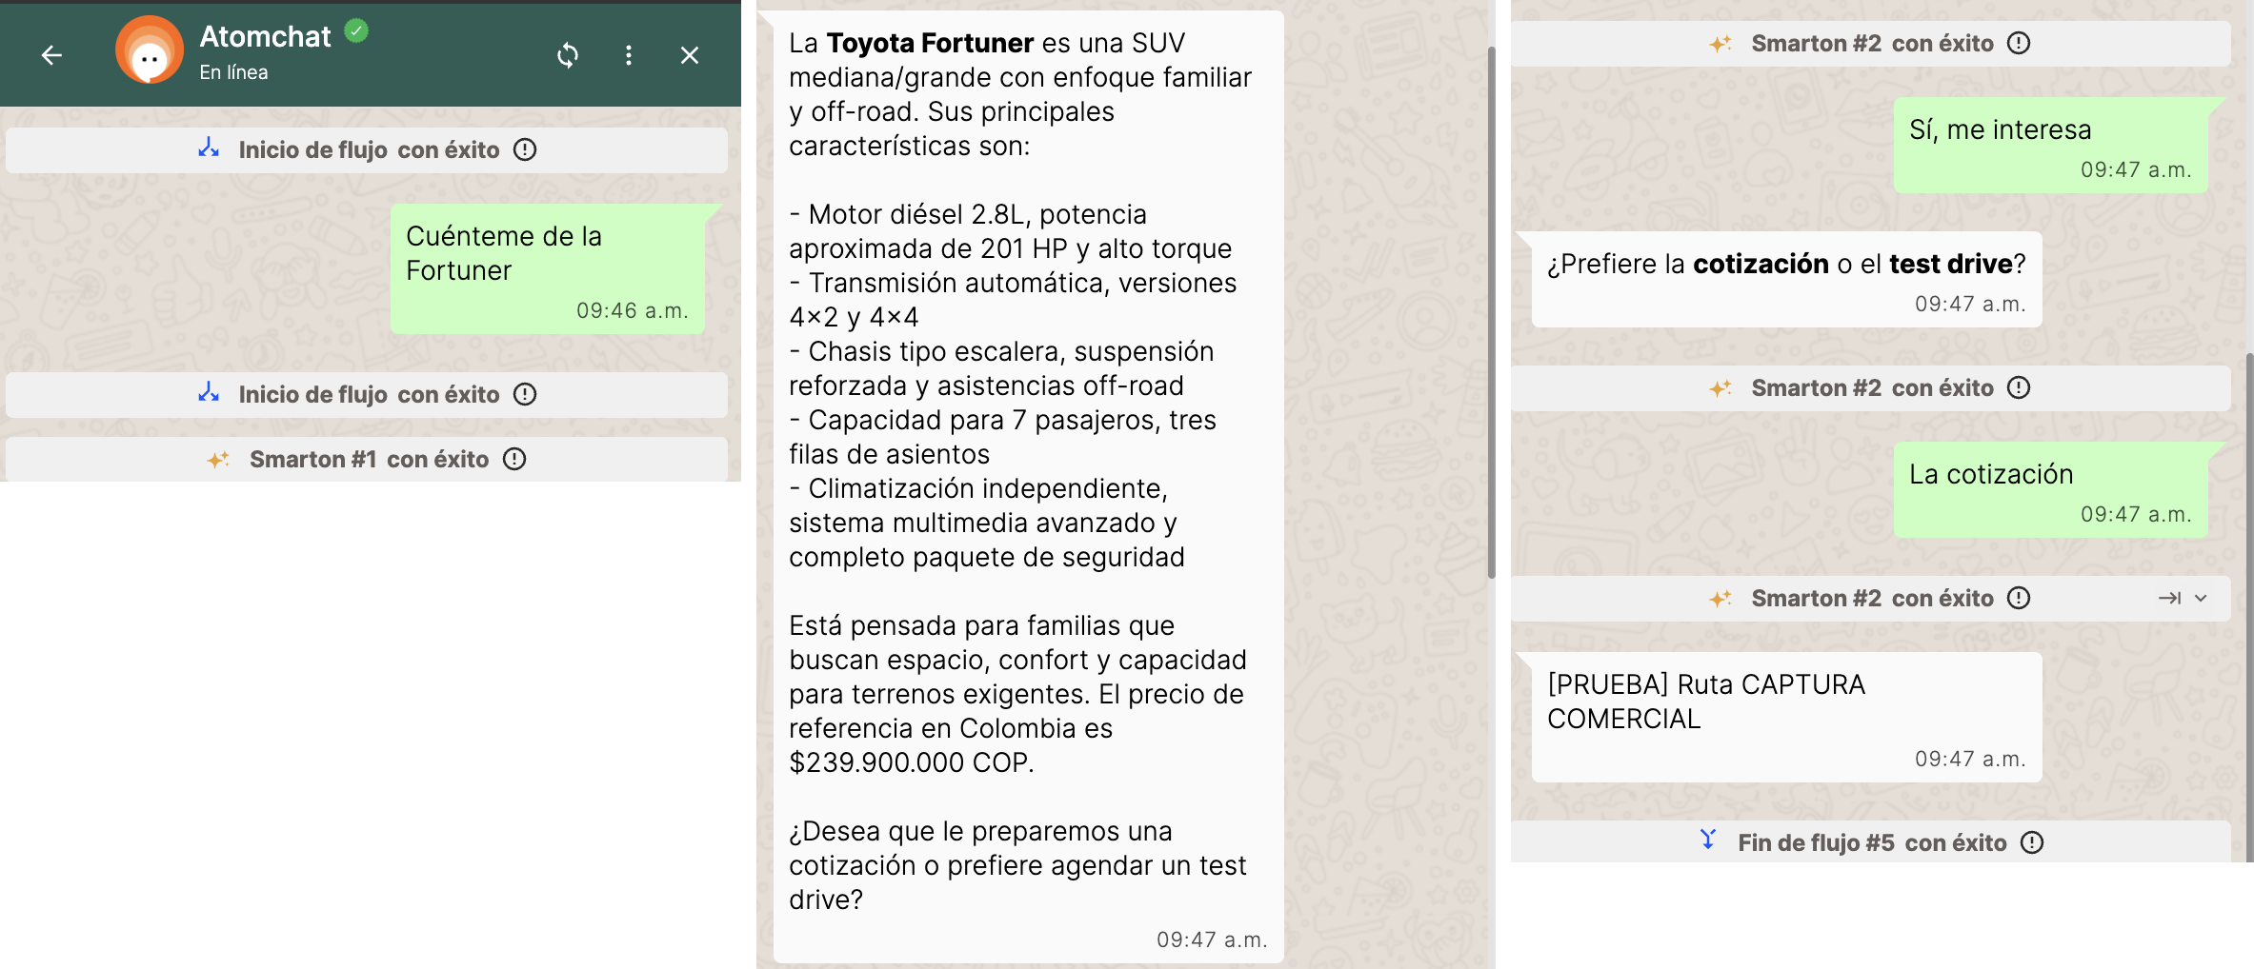 | Correcta
C2 | Cuénteme de la Fortuner → "Sí, quiero el test drive" | [PRUEBA] Ruta CAPTURA COMERCIAL directo | Oferta con cotización/test drive en negrita → sale directo por COTIZ_TESTDRIVE sin repreguntar | 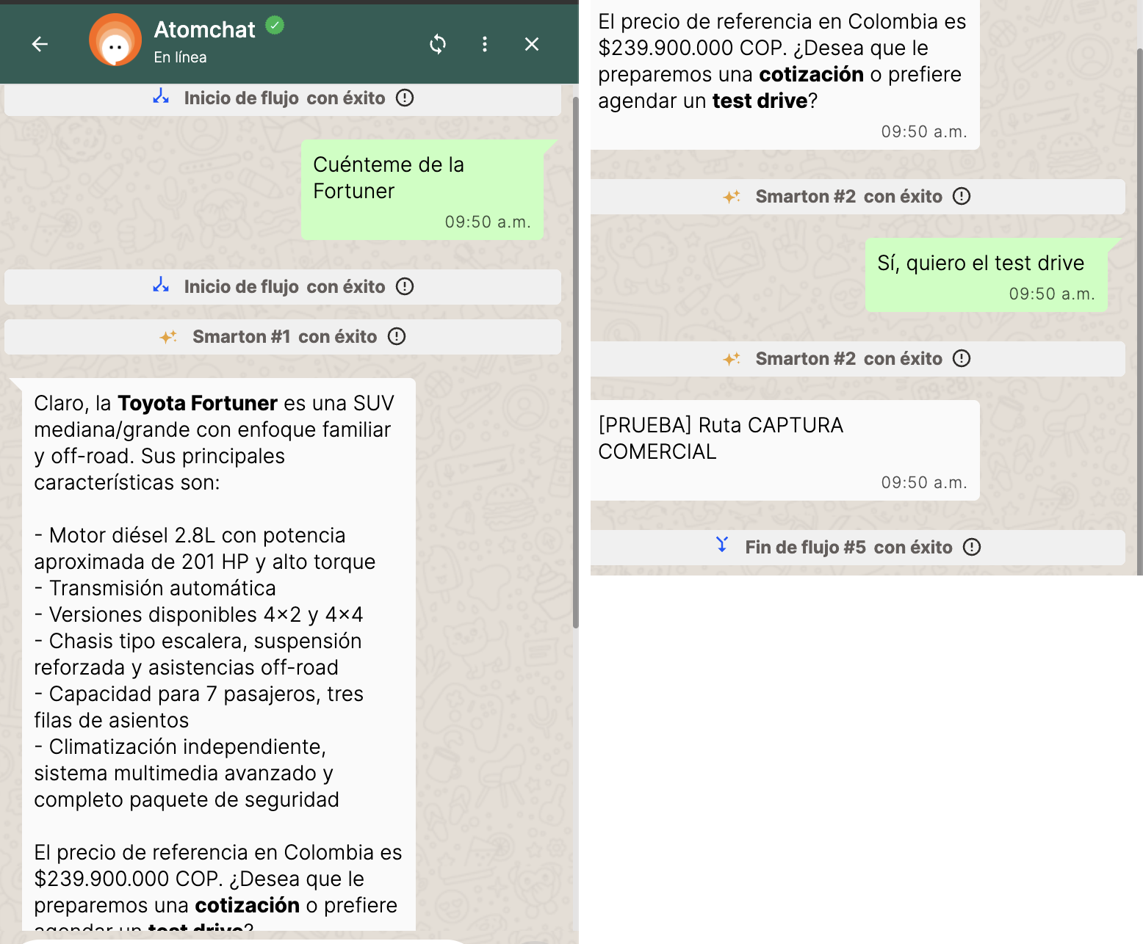 | Correcta
D | Cuénteme de la Fortuner → "No, por ahora solo estoy mirando" | Sigue conversando, sin captura ni promesas | Respeta la negativa, deja la puerta abierta ("si en algún momento quiere cotización o test drive, solo avíseme"). Permanece en Smarton #2, sin salida ni promesa de contacto. | 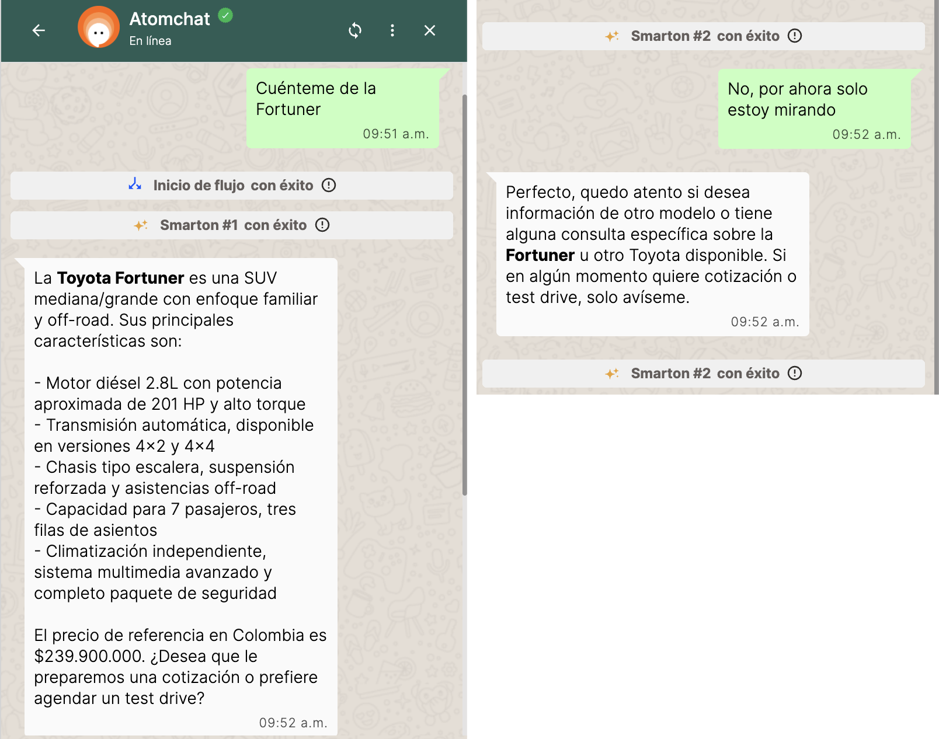 | Correcta
E | ¿Cuánto cuesta la Rush? | $118.900.000 + oferta, sin captura | Responde $118.900.000 (dato puntual) y ofrece cotización/test drive; permanece en Smarton #2 (no dispara COTIZ_TESTDRIVE). Distingue "preguntar precio" de "pedir cotización". | 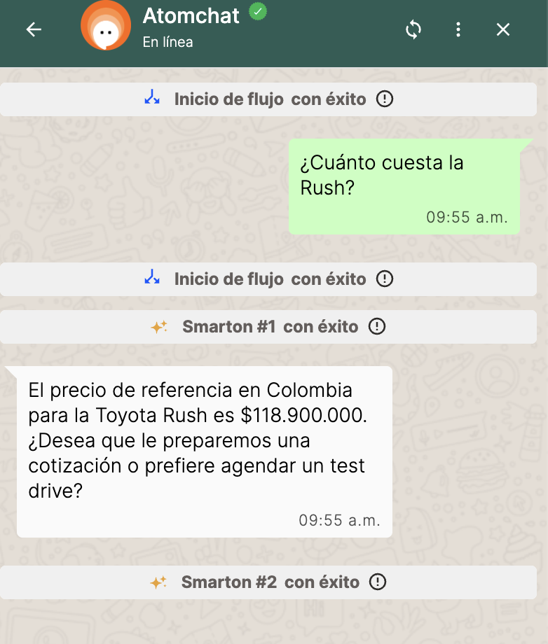 | Correcta
F | Cuénteme del Corolla → "¿Y cuánto consume?" | 16–18 km/l del Corolla (mantiene contexto) | Versión final: la primera respuesta (información general del Corolla) cierra con la oferta de cotización/test drive; la pregunta de seguimiento "¿Y cuánto consume?" se responde con 16–18 km/l del Corolla (mantiene contexto) SIN repetir la oferta. Observación de la iteración anterior (oferta repetida) corregida. | 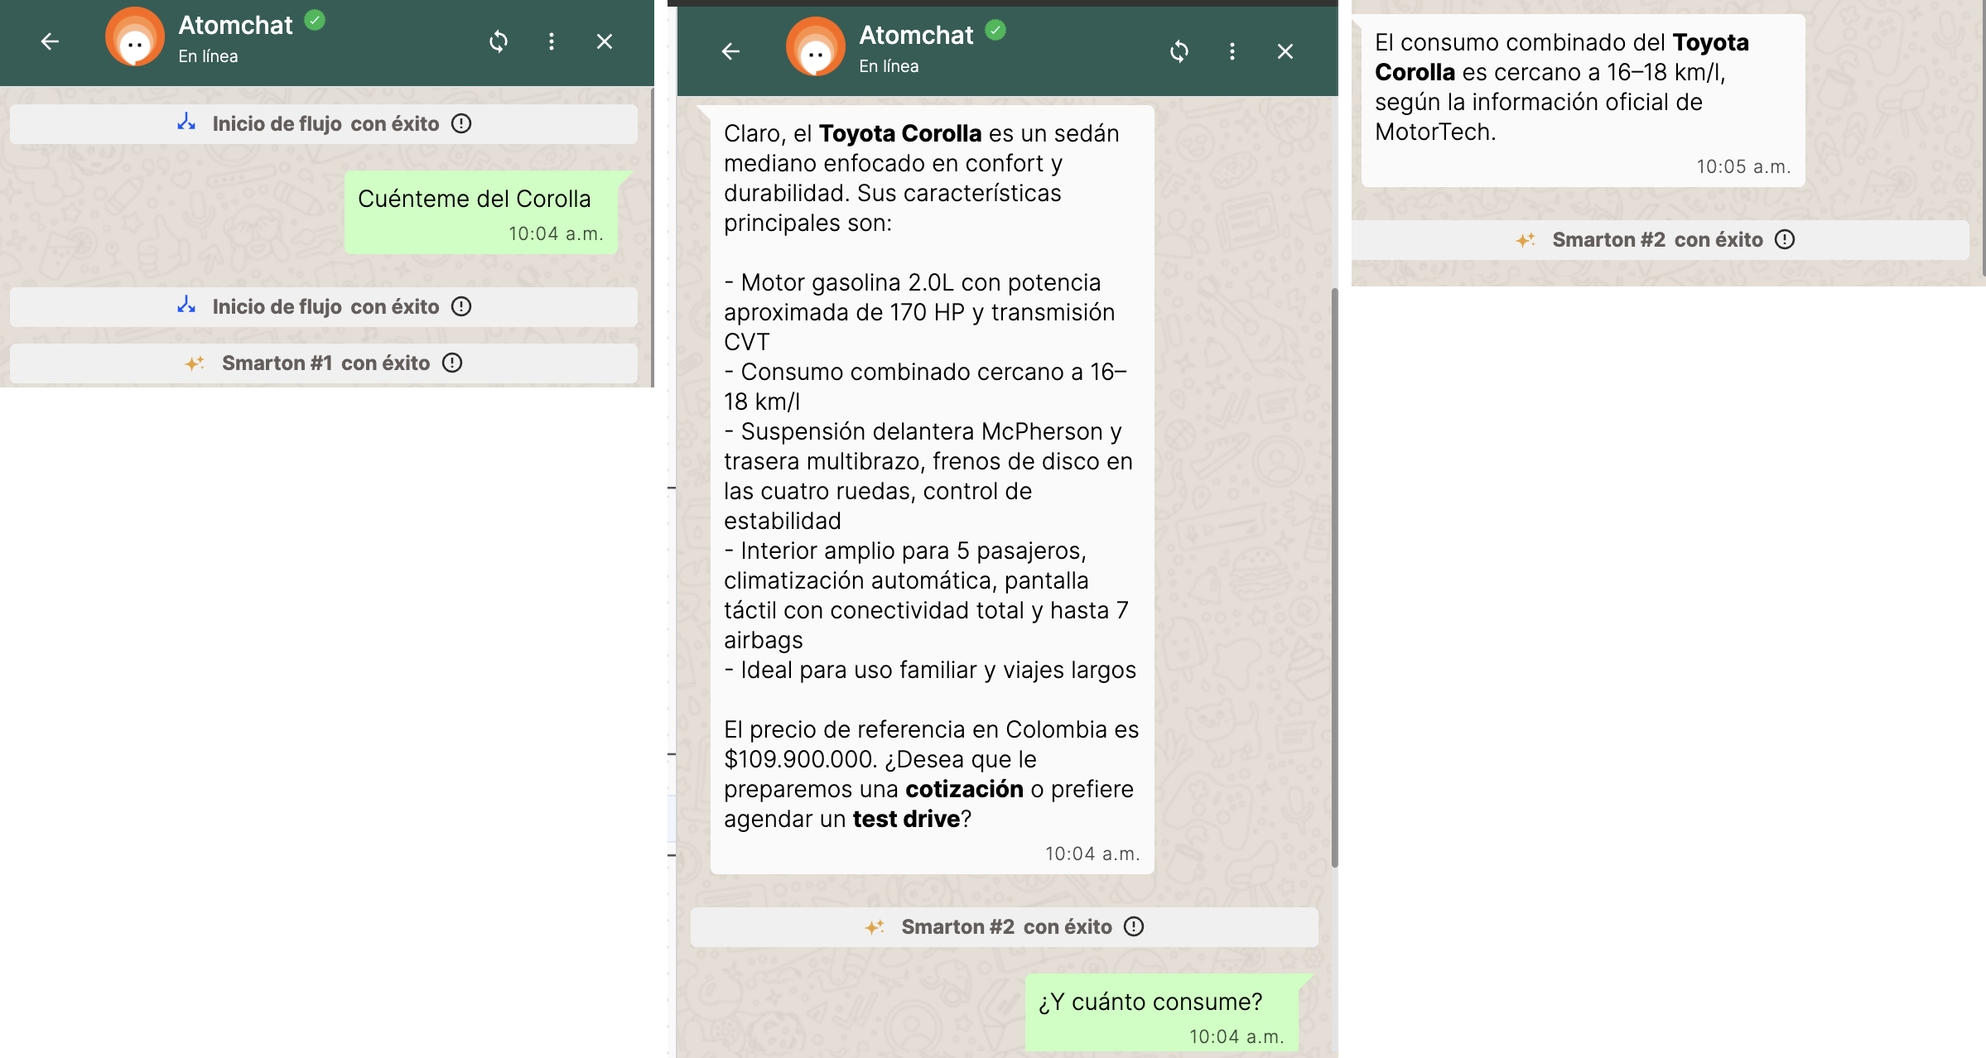 | Correcta
G | ¿Cuál tiene más capacidad de pasajeros, el Rush o el Corolla? | Rush 7 vs Corolla 5 (datos de la base) | Rush 7 pasajeros vs Corolla 5 pasajeros; comparación directa con datos de la base, sin información externa. Ofrece cotización/test drive sin disparar captura. | 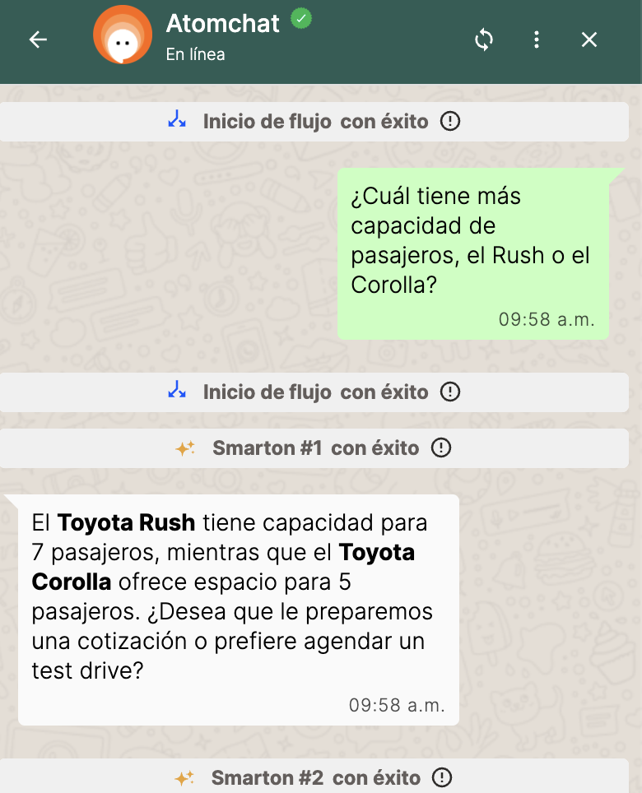 | Correcta
H | Me interesa la Hilux, pero la que tengo necesita servicio | Derivación a Taller (se esperaba vía CAMBIO_A_TALLER desde Ventas) | El Smarton #1 lo clasificó directamente como POSVENTA → [PRUEBA] Ruta POSVENTA. La necesidad de servicio no se pierde. Observación: la ruta difiere de la esperada (no pasó por Ventas) y el interés de compra en la Hilux no se retoma en el camino de Taller. La rama CAMBIO_A_TALLER queda pendiente de prueba (caso H2). | 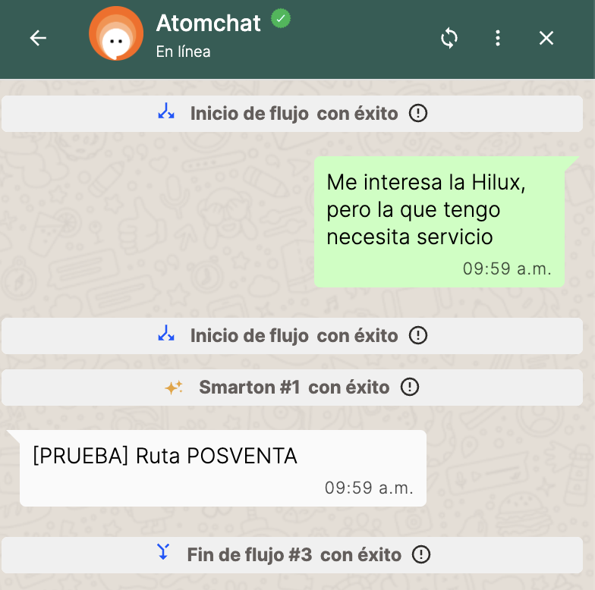 | Correcta
H2 | Cuénteme de la Hilux → "Por cierto, la que tengo actualmente está fallando" | [PRUEBA] Ruta TALLER desde Ventas | Responde la Hilux correctamente (incluida la regla cualitativa de carga) y, al mencionar la falla del vehículo actual, sale por CAMBIO_A_TALLER → [PRUEBA] Ruta TALLER desde Ventas. | 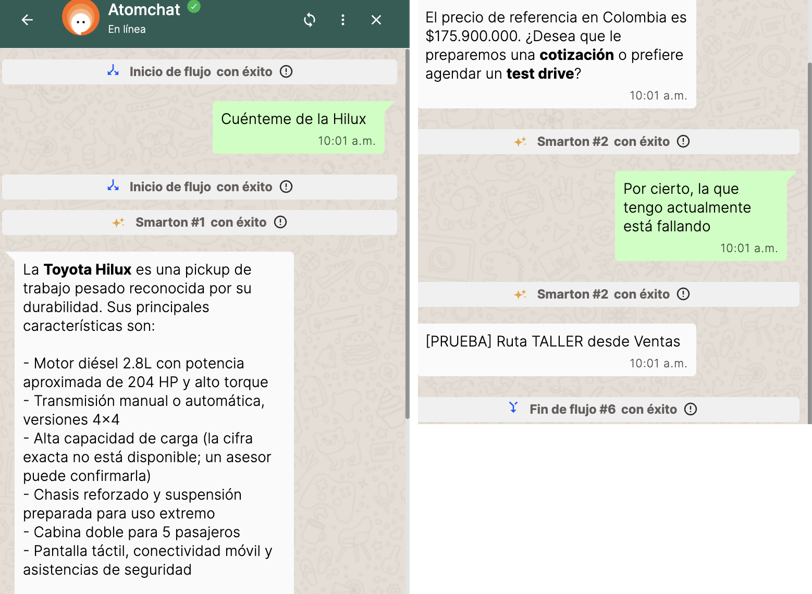 | Correcta

Nota: C (iter. 1) falló — el bot prometía contacto de un asesor sin capturar datos. Corregido en el prompt (oferta explícita, aclaración ante "sí" ambiguo, prohibición de prometer contacto). C (final) y resto de casos ejecutados con la versión corregida.

